Sheet1
도분초 부산 위치 좌표값 | 위도경도 부산위치 좌표값(GRS80타원체 기준)
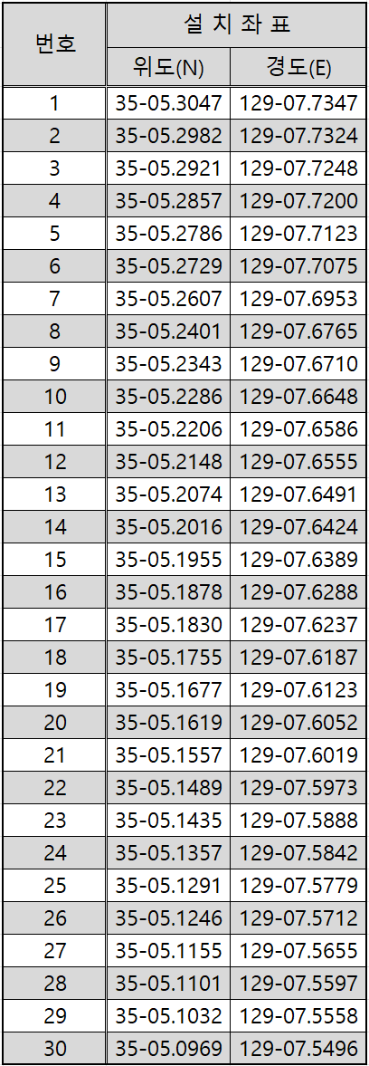

 |  | 위도 | 경도
 | 1 | 35.929722222222200 | 131.157500000000000
 | 2 | 35.911666666666600 | 131.151111111111000
 | 3 | 35.894722222222200 | 131.130000000000000
 | 4 | 35.876944444444400 | 131.116666666666000
 | 5 | 35.857222222222200 | 131.095277777777000
 | 6 | 35.841388888888800 | 131.081944444444000
 | 7 | 35.807500000000000 | 131.048055555555000
 | 8 | 35.750277777777700 | 130.995833333333000
 | 9 | 35.734166666666600 | 130.980555555555000
 | 10 | 35.718333333333300 | 130.963333333333000
 | 11 | 35.696111111111100 | 130.946111111111000
 | 12 | 35.680000000000000 | 130.937500000000000
 | 13 | 35.659444444444400 | 130.919722222222000
 | 14 | 35.643333333333300 | 130.901111111111000
 | 15 | 35.626388888888800 | 130.891388888888000
 | 16 | 35.605000000000000 | 130.863333333333000
 | 17 | 35.591666666666600 | 130.849166666666000
 | 18 | 35.570833333333300 | 130.835277777777000
 | 19 | 35.549166666666600 | 130.817500000000000
 | 20 | 35.533055555555500 | 130.797777777777000
 | 21 | 35.515833333333300 | 130.788611111111000
 | 22 | 35.496944444444400 | 130.775833333333000
 | 23 | 35.481944444444400 | 130.752222222222000
 | 24 | 35.460277777777700 | 130.739444444444000
 | 25 | 35.441944444444400 | 130.721944444444000
 | 26 | 35.429444444444400 | 130.703333333333000
 | 27 | 35.404166666666600 | 130.687500000000000
 | 28 | 35.389166666666600 | 130.671388888888000
 | 29 | 35.370000000000000 | 130.660555555555000
 | 30 | 35.352500000000000 | 130.643333333333000

